SKU
商品详情 |  | 官方指导价 |  |  |  |  |  | 官方指导促销价 |  |  |  |  |  | 到手价
Product Description |  | Official Tag Price |  |  |  |  |  | Promotional Guide Price |  |  |  |  |  | Actual Price (after discount)
商品主图 | SKU | COACH官方outlet旗舰店 | COACH蔻驰奥莱官网 | COACH海外旗舰店 | COACH京东自营店 | COACH蔻驰品牌授权海外店 | Price Difference (Y/N) | COACH官方outlet旗舰店 | COACH蔻驰奥莱官网 | COACH海外旗舰店 | COACH京东自营店 | COACH蔻驰品牌授权海外店 | Price Difference (Y/N) | COACH官方outlet旗舰店 | COACH蔻驰奥莱官网 | COACH海外旗舰店 | COACH京东自营店 | COACH蔻驰品牌授权海外店 | Price Difference (Y/N)
Product Picture | SKU | Coach's official outlet flagship store | Coach official website | COACH TMall Global Store | COACH JD Self Operated | Overseas stores authorized by coach | Price Difference (Y/N) | Coach's official outlet flagship store | Coach official website | COACH TMall Global Store | COACH JD Self Operated | Overseas stores authorized by coach | Price Difference (Y/N) | Coach's official outlet flagship store | Coach official website | COACH TMall Global Store | COACH JD Self Operated | Overseas stores authorized by coach | Price Difference (Y/N)
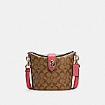 | C2817 IMD9S | / | 0(-4950) | / | 4949(-1) | / | N | / | 0(-1495) | / | 1450(-45) | / | N | / | 0(-1495) | / | 1450(-45) | / | N
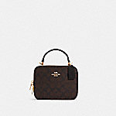 | C3148 IMAA8 | / | 4500 | / | 4080(-420) | / | Y | / | 1800 | / | 1999(199) | / | Y | / | 1800 | / | 1999(199) | / | Y
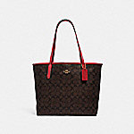 | 5696 IMRVQ | 5200 | / | / | 3180(-2020) | / | Y | 2080 | / | / | 1480(-600) | / | Y | 2080 | / | / | 1480(-600) | / | Y
 | 5698 SVROH | / | 5500 | / | 3680(-1820) | / | Y | / | 2200 | / | 2080(-120) | / | Y | / | 2200 | / | 1930(-270) | / | Y
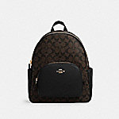 | 5671 IMAA8 | / | 5950 | / | 3680(-2270) | / | Y | / | 2380 | / | 1850(-530) | / | Y | / | 2380 | / | 1850(-530) | / | Y
 | 6548 IMAA8 | / | 4500 | / | 4499(-1) | / | N | / | 1800 | / | 1299(-501) | / | Y | / | 1800 | / | 1299(-501) | / | Y
 | 6548 IMDJ8 | / | 4500 | / | 4500 | / | N | / | 1800 | / | 1299(-501) | / | Y | / | 1800 | / | 1299(-501) | / | Y
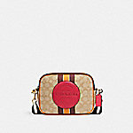 | 1912 IMR1U | / | 1495(-3455) | / | 2980(-1970) | / | Y | / | 1495 | / | 1780(285) | / | Y | / | 1495 | / | 1780(285) | / | Y
 | C1541 QBS64 | 5200 | 5200 | / | 2980(-2220) | / | Y | 1495 | 1495 | / | 999(-496) | / | Y | 1495 | 1495 | / | 999(-496) | / | Y
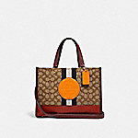 | 4113 IMQZV | 5500 | / | / | 3980(-1520) | / | Y | 2380(-370) | / | / | 2080(-670) | / | Y | 2380(-370) | / | / | 2080(-670) | / | Y
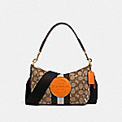 | 5483 IMQZV | 4500 | / | / | 2980(-1520) | / | Y | 1800 | / | / | 1499(-301) | / | Y | 1800 | / | / | 1499(-301) | / | Y
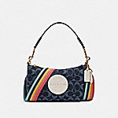 | C2825 IMDEI | 4500 | 4500 | / | 2980(-1520) | / | Y | 1800 | 1800 | / | 1499(-301) | / | Y | 1800 | 1800 | / | 1499(-301) | / | Y
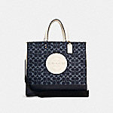 | C2827 IMDEI | / | 5950 | / | 4280(-1670) | / | Y | / | 2600(-375) | / | 2750(-225) | / | Y | / | 2600(-375) | / | 2750(-225) | / | Y
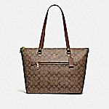 | F79609 IME74 | / | 1295(-3655) | / | 2580(-2370) | / | Y | / | 1295 | / | 1295 | / | N | / | 1295 | / | 1295 | / | N
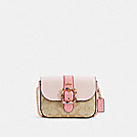 | C1421 IMSDD | / | 4950 | / | 4950 | / | N | / | 1980 | / | 2190(210) | / | Y | / | 1980 | / | 2190(210) | / | Y
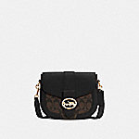 | C2806 IMAA8 | / | 5200 | / | 3580(-1620) | / | Y | / | 2600 | / | 1799(-801) | / | Y | / | 2600 | / | 1799(-801) | / | Y
 | C2806 IMDQC | / | 5200 | / | 3580(-1620) | / | Y | / | 2600 | / | 1880(-720) | / | Y | / | 2600 | / | 1880(-720) | / | Y
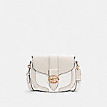 | C2806 IMQQ4 | 5200 | 5200 | / | 5199(-1) | / | N | 2600 | 2600 | / | 1880(-720) | / | Y | 2600 | 2600 | / | 1880(-720) | / | Y
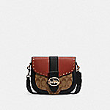 | C3593 IMRL7 | 5950 | 5950 | / | 5950 | / | N | 2975 | 2975 | / | 1999(-976) | / | Y | 2975 | 2975 | / | 1999(-976) | / | Y
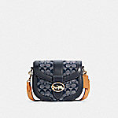 | C4066 IMDEI | 5200 | 5200 | / | 4280(-920) | / | Y | 2600 | 2600 | / | 2380(-220) | / | Y | 2600 | 2600 | / | 2380(-220) | / | Y
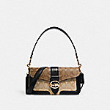 | 5509 IMRKY | 6500 | 6500 | / | 3780(-2720) | / | Y | 3250 | 3250 | / | 2580(-670) | / | Y | 3250 | 3250 | / | 2580(-670) | / | Y
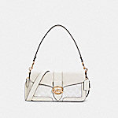 | C4067 IMQQ4 | 5950 | 5950 | / | 4880(-1070) | / | Y | 2975 | 2975 | / | 2680(-295) | / | Y | 2975 | 2975 | / | 2680(-295) | / | Y
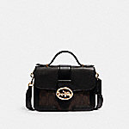 | 6504 IMAA8 | 5950 | 6500(550) | / | / | / | Y | 2975 | 2975 | / | / | / | N | 2975 | 2975 | / | / | / | N
 | C2816 IMD9S | 4500 | 4500 | / | 3180(-1320) | / | Y | 1800 | 1800 | / | 999(-801) | / | Y | 1800 | 1800 | / | 999(-801) | / | Y
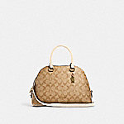 | 2558 IMDQC | / | 5200 | / | 3180(-2020) | / | Y | / | 1495 | / | 1380(-115) | / | Y | / | 1495 | / | 1380(-115) | / | Y
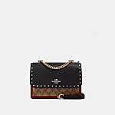 | 90400 IME7V | 6500 | 6500 | 4999(-1501) | 3380(-3120) | / | Y | 2925 | 2925 | 2800(-125) | 2080(-845) | / | Y | 2925 | 2925 | 2800(-125) | 2080(-845) | / | Y
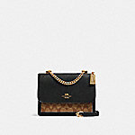 | 91019 IMCBI | / | 5200 | / | 3380(-1820) | 3500(-1700) | Y | / | 2340 | / | 1980(-360) | 2233(-107) | Y | / | 2340 | / | 1980(-360) | 1709.7(-630.3) | Y
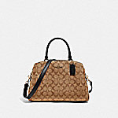 | 91495 IMCBI | / | 6500 | / | 3480(-3020) | / | Y | / | 2600(-650) | / | 1980(-1270) | / | Y | / | 2600(-650) | / | 1980(-1270) | / | Y
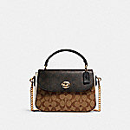 | C1563 IMNOX | 5500 | 5500 | 5950(450) | / | / | Y | 2200 | 2200 | 2040(-160) | / | / | Y | 2200 | 2200 | 2040(-160) | / | / | Y
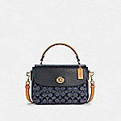 | C4921 IMDEI | 5200 | 5200 | 5950(750) | 4280(-920) | / | Y | 2080(-520) | 2080(-520) | 2040(-560) | 2100(-500) | / | Y | 2080(-520) | 2080(-520) | 2040(-560) | 2100(-500) | / | Y
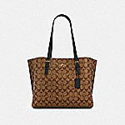 | 1665 IMCBI | 5500 | 5500 | / | 3580(-1920) | / | Y | 2475 | 2475 | / | 1880(-595) | / | Y | 2475 | 2475 | / | 1880(-595) | / | Y
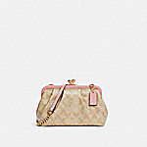 | C2876 IMSDJ | / | 5200 | / | 3280(-1920) | / | Y | / | 1495 | / | 1475(-20) | / | N | / | 1495 | / | 1475(-20) | / | N
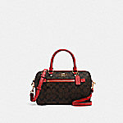 | 83607 IMRVQ | 4950 | 4950 | / | 2980(-1970) | / | Y | 1980 | 1980 | / | 1280(-700) | / | Y | 1980 | 1980 | / | 1280(-700) | / | Y
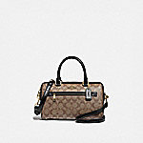 | F83607 IMCBI | / | 4950 | 4950 | 2980(-1970) | / | Y | / | 1980 | 1890(-90) | 1180(-800) | / | Y | / | 1980 | 1890(-90) | 1180(-800) | / | Y
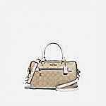 | F83607 IMDQC | / | 4950 | 4950 | / | / | N | / | 1980 | 1890(-90) | / | / | N | / | 1980 | 1890(-90) | / | / | N
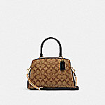 | C1786 IMNOX | 6500 | 6500 | / | 3180(-3320) | / | Y | 2600(-650) | 2600(-650) | / | 2080(-1170) | / | Y | 2600(-650) | 2600(-650) | / | 2080(-1170) | / | Y
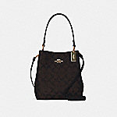 | 2312 IMAA8 | / | 5200 | 5200 | 4080(-1120) | / | Y | / | 2600 | 2350(-250) | 2280(-320) | / | Y | / | 2600 | 2350(-250) | 2280(-320) | / | Y
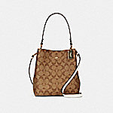 | 2312 IMRO8 | 5200 | 5200 | / | 4080(-1120) | / | Y | 2600 | 2600 | / | 2280(-320) | / | Y | 2600 | 2600 | / | 2280(-320) | / | Y
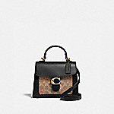 | 870 B4OOH | / | 4500 | 4500 | 4500 | 4500 | N | / | 2700(450) | 3880(1630) | 1899(-351) | 3744(1494) | Y | / | 2700(450) | 3360(1110) | 1899(-351) | 3069.6(819.5999999999999) | Y
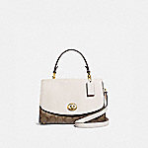 | F76620 IMDJ8 | 5950 | 5950 | / | / | / | N | 2380 | 1488(-892) | / | / | / | Y | 2380 | 1488(-892) | / | / | / | Y
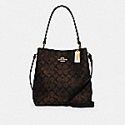 | 91512 IMAA8 | / | 5950 | / | 4080(-1870) | / | Y | / | 2975 | / | 2280(-695) | / | Y | / | 2975 | / | 2280(-695) | / | Y
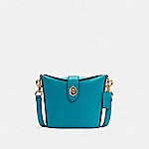 | C2814 IMTEA | / | 4950 | / | 4950 | / | N | / | 1695(200) | / | 1450(-45) | / | Y | / | 1695(200) | / | 1450(-45) | / | Y
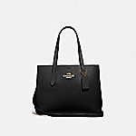 | F48733 IMLON | / | 5950 | / | / | 5950 | N | / | 1488(0.5) | / | / | 2043(555.5) | Y | / | 1488(0.5) | / | / | 1538.7(51.200000000000045) | N
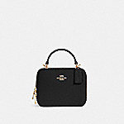 | C2872 IMBLK | / | 4500 | / | 4500 | / | N | / | 1800 | / | 1799(-1) | / | N | / | 1800 | / | 1799(-1) | / | N
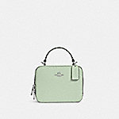 | C2872 SV/A5 | / | 4500 | / | 4500 | / | N | / | 1800 | / | 1999(199) | / | Y | / | 1800 | / | 1999(199) | / | Y
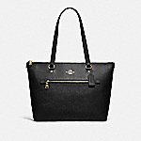 | F79608 IMBLK | / | 4950 | / | 2580(-2370) | / | Y | / | 1295 | / | 999(-296) | / | Y | / | 1295 | / | 999(-296) | / | Y
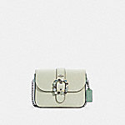 | C2871 SVR4C | / | 4950 | / | 4950 | / | N | / | 1980 | / | 1899(-81) | / | N | / | 1980 | / | 1899(-81) | / | N
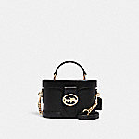 | 5503 IMBLK | / | 5200 | / | 3980(-1220) | / | Y | / | 2080 | / | 2380(300) | / | Y | / | 2080 | / | 2380(300) | / | Y
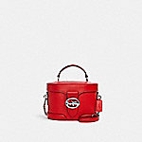 | 5503 SVRCK | / | 5200 | / | 3780(-1420) | / | Y | / | 2080 | / | 999(-1081) | / | Y | / | 2080 | / | 999(-1081) | / | Y
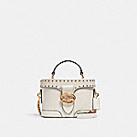 | 5506 IMCHK | / | 5200 | / | 3780(-1420) | / | Y | / | 2080 | / | 1799(-281) | / | Y | / | 2080 | / | 1799(-281) | / | Y
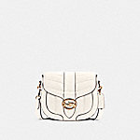 | C2803 IMCHK | 6950 | 6950 | / | 6949(-1) | / | N | 2480 | 2480 | / | 2180(-300) | / | Y | 2480 | 2480 | / | 2180(-300) | / | Y
 | C2804 IMLL9 | 6950 | 6950 | / | 6950 | / | N | 2480 | 2480 | / | 1699(-781) | / | Y | 2480 | 2480 | / | 1699(-781) | / | Y
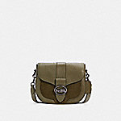 | C2805 QBDB7 | 5200 | 5950(750) | / | 5199(-1) | / | Y | 2480 | 2480 | / | 1999(-481) | / | Y | 2480 | 2480 | / | 1999(-481) | / | Y
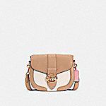 | C3596 IMTAP | 5200 | 5200 | / | 3580(-1620) | / | Y | 2480(-120) | 2480(-120) | / | 1799(-801) | / | Y | 2480(-120) | 2480(-120) | / | 1799(-801) | / | Y
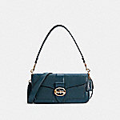 | 5493 IMPEC | 5950 | 5950 | / | 3780(-2170) | / | Y | 2480 | 2480 | / | 1980(-500) | / | Y | 2480 | 2480 | / | 1830(-650) | / | Y
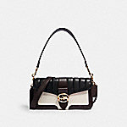 | 5555 IMCAH | 6950 | 6950 | / | 4480(-2470) | / | Y | 2480 | 2480 | / | 1399(-1081) | / | Y | 2480 | 2480 | / | 1399(-1081) | / | Y
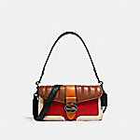 | 5568 QBRL1 | 6950 | 6950 | / | 3980(-2970) | / | Y | 2480 | 2480 | / | 1399(-1081) | / | Y | 2480 | 2480 | / | 1399(-1081) | / | Y
 | 5605 IMRL7 | 6500 | 6500 | / | 4780(-1720) | / | Y | 3250 | 3250 | / | 1999(-1251) | / | Y | 3250 | 3250 | / | 1999(-1251) | / | Y
 | 6020 IMRO9 | / | 6950 | / | 4280(-2670) | / | Y | / | 2480 | / | 1999(-481) | / | Y | / | 2480 | / | 1999(-481) | / | Y
 | C1530 IMS3T | / | 6950 | / | 3880(-3070) | / | Y | / | 2480 | / | 1299(-1181) | / | Y | / | 2480 | / | 1299(-1181) | / | Y
 | C1531 IMRZG | / | 6500 | / | 3880(-2620) | / | Y | / | 2480 | / | 2099(-381) | / | Y | / | 2480 | / | 2099(-381) | / | Y
 | C4065 IMSPV | 5950 | 5950 | / | 5950 | / | N | 2480 | 2480 | / | 1980(-500) | / | Y | 2480 | 2480 | / | 1980(-500) | / | Y
 | 53352 B4OXB | 7500 | 7500 | / | / | / | N | 2980 | 1999(-981) | / | / | / | Y | 2980 | 1999(-981) | / | / | / | Y
 | C4056 IMSQN | 4950 | 4950 | / | 4949(-1) | / | N | 1980 | 1980 | / | 1780(-200) | / | Y | 1980 | 1980 | / | 1780(-200) | / | Y
 | C4164 IMSQQ | 4950 | 4950 | / | 4949(-1) | / | N | 1980 | 1980 | / | 1780(-200) | / | Y | 1980 | 1980 | / | 1780(-200) | / | Y
 | 91025 OLQUG | 5950 | / | 5950 | 3780(-2170) | / | Y | 2380 | / | 1670(-710) | 1399(-981) | / | Y | 2380 | / | 1670(-710) | 1399(-981) | / | Y
 | C1569 IMBLK | / | 6500 | / | 3180(-3320) | / | Y | / | 1495 | / | 1399(-96) | / | N | / | 1495 | / | 1399(-96) | / | N
 | C2815 IMCHK | / | 4500 | / | 3180(-1320) | / | Y | / | 1800 | / | 1295(-505) | / | Y | / | 1800 | / | 1295(-505) | / | Y
 | 2308 IMS7D | / | 5200 | / | 3080(-2120) | / | Y | / | 2340 | / | 1980(-360) | / | Y | / | 2340 | / | 1980(-360) | / | Y
 | 2308 IMTAP | / | 5200 | / | 3080(-2120) | / | Y | / | 2340 | / | 1980(-360) | / | Y | / | 2340 | / | 1980(-360) | / | Y
 | 2561 IMBLK | / | 6700 | / | 4680(-2020) | / | Y | / | 3015 | / | 2180(-835) | / | Y | / | 3015 | / | 2180(-835) | / | Y
 | 91174 IMBLK | / | 5200 | 5200 | / | / | N | / | 2340 | 2350(10) | / | / | N | / | 2340 | 2350(10) | / | / | N
 | C1558 IMBLK | 6500 | 6500 | / | 3780(-2720) | / | Y | 2600 | 2600 | / | 1399(-1201) | / | Y | 2600 | 2600 | / | 1399(-1201) | / | Y
 | C1560 IMCAH | 5200(-750) | 5200(-750) | 5950 | 3780(-2170) | / | Y | 2380 | 2380 | 2040(-340) | 2140(-240) | / | Y | 2380 | 2380 | 2040(-340) | 2140(-240) | / | Y
 | C1650 IMS60 | / | 5200 | / | 2580(-2620) | / | Y | / | 2080 | / | 1480(-600) | / | Y | / | 2080 | / | 1330(-750) | / | Y
 | C2836 IMCAH | / | 5200 | / | 3780(-1420) | / | Y | / | 2080 | / | 1980(-100) | / | N | / | 2080 | / | 1980(-100) | / | N
 | C2184 IMFFL | / | 4950 | / | 3580(-1370) | / | Y | / | 1238(0.5) | / | 1480(242.5) | / | Y | / | 1238(0.5) | / | 1480(242.5) | / | Y
 | C2875 IMPPK | / | 5200 | / | 5199(-1) | / | N | / | 1495 | / | 1880(385) | / | Y | / | 1495 | / | 1880(385) | / | Y
 | 1316 IMR2E | / | 5950 | / | 4580(-1370) | / | Y | / | 1488(0.5) | / | 999(-488.5) | / | Y | / | 1488(0.5) | / | 999(-488.5) | / | Y
 | F79946 IMBLK | / | 4950 | 4950 | 2680(-2270) | / | Y | / | 1980 | 1720(-260) | 1180(-800) | / | Y | / | 1980 | 1720(-260) | 1180(-800) | / | Y
 | 79234 B4PE2 | 4950 | 4950 | 4950 | / | 4950 | N | 1495 | 1495 | 2360(865) | / | 2356(861) | Y | 1495 | 1495 | 2360(865) | / | 1820.4(325.4000000000001) | Y
 | 1011 IMOVG | / | 5200 | 5200 | / | / | N | / | 2600 | 2350(-250) | / | / | Y | / | 2600 | 2350(-250) | / | / | Y
 | 1011 IMS75 | 5200 | / | 5200 | / | / | N | 2600 | / | 2350(-250) | / | / | Y | 2600 | / | 2350(-250) | / | / | Y
 | 635 B4QUK | 4500 | 4500 | / | 4500 | / | N | 2700(450) | 2700(450) | / | 1899(-351) | / | Y | 2700(450) | 2700(450) | / | 1899(-351) | / | Y
 | F76618 IMBLK | 5950 | / | / | 2380(-3570) | / | Y | 2380 | / | / | 999(-1381) | / | Y | 2380 | / | / | 999(-1381) | / | Y
 | 91122 IMLON | / | 5950 | / | 3780(-2170) | / | Y | / | 2975 | / | 1980(-995) | / | Y | / | 2975 | / | 1980(-995) | / | Y
 | F72673 IMBLK | / | 5950 | / | / | 5950 | N | / | 1488(0.5) | / | / | 2043(555.5) | Y | / | 1488(0.5) | / | / | 1538.7(51.200000000000045) | N
 | 5603 IMRL8 | / | 4950 | / | 3080(-1870) | / | Y | / | 1495 | / | 1399(-96) | / | N | / | 1495 | / | 1399(-96) | / | N
 | C2831 IMDEI | 5200 | 5200 | / | 3780(-1420) | / | Y | 2080(-260) | 2080(-260) | / | 1799(-541) | / | Y | 2080(-260) | 2080(-260) | / | 1799(-541) | / | Y
 | C2832 IMDEI | 6500 | 6500 | / | 6500 | / | N | 2600 | 2600 | / | 1299(-1301) | / | Y | 2600 | 2600 | / | 1299(-1301) | / | Y
 | 7287 IMAA8 | 4500 | 4500 | / | 3180(-1320) | / | Y | 1800 | 1800 | / | 1599(-201) | / | Y | 1800 | 1800 | / | 1599(-201) | / | Y
 | C4212 IMDEI | 4950 | 4950 | / | 3680(-1270) | / | Y | 2475 | 2475 | / | 2275(-200) | / | Y | 2475 | 2475 | / | 2275(-200) | / | Y
 | 91677 IMD9S | / | 3500 | / | 2080(-1420) | / | Y | / | 1300(5) | / | 1080(-215) | / | Y | / | 1300(5) | / | 1080(-215) | / | Y
 | 6262 SVRON | / | 2500 | / | 1680(-820) | / | Y | / | 500(5) | / | 559(64) | / | N | / | 500(5) | / | 559(64) | / | N
 | C3050 IMOTV | / | 1950 | / | 1380(-570) | / | Y | / | 700(5) | / | 750(55) | / | N | / | 700(5) | / | 750(55) | / | N
 | 6925 IMBLK | / | 4500 | 4800(300) | 2880(-1620) | / | Y | / | 1800 | 1450(-350) | 1599(-201) | / | Y | / | 1800 | 1450(-350) | 1599(-201) | / | Y
 | C3404 IMS7D | / | 3500 | / | 3500 | / | N | / | 875(-420) | / | 1295 | / | Y | / | 875(-420) | / | 1295 | / | Y
 | C3058 IMCAH | / | 2500 | / | 1780(-720) | / | Y | / | 700(5) | / | 950(255) | / | Y | / | 700(5) | / | 950(255) | / | Y
 | C1985 IMBLK | 2350 | 2350 | 2350 | / | / | N | 1100(160) | 1100(160) | 1080(140) | / | / | Y | 1100(160) | 1100(160) | 1080(140) | / | / | Y
 | C3053 IMCAH | / | 3950 | / | 2480(-1470) | / | Y | / | 1300(5) | / | 1480(185) | / | Y | / | 1300(5) | / | 1480(185) | / | Y
 | C1297 QBS5Y | 5500 | 5500 | / | / | / | N | 1911 | 1199(-712) | / | / | / | Y | 1911 | 1199(-712) | / | / | / | Y
 | 89909 QBTN2 | / | 5950 | / | 3280(-2670) | / | Y | / | 1595 | / | 1680(85) | / | N | / | 1595 | / | 1680(85) | / | N
 | C1411 QBMI5 | / | 4500 | / | 2880(-1620) | / | Y | / | 1800 | / | 1480(-320) | / | Y | / | 1800 | / | 1480(-320) | / | Y
 | C3228 QBE7V | / | 4500 | / | 4499(-1) | / | N | / | 1800 | / | 1580(-220) | / | Y | / | 1800 | / | 1580(-220) | / | Y
 | C2935 QBMI5 | 7500 | 7500 | / | 5380(-2120) | / | Y | 3000 | 3000 | / | 2480(-520) | / | Y | 3000 | 3000 | / | 2480(-520) | / | Y
 | C3230 QBE7V | 7500 | 7500 | / | 5380(-2120) | / | Y | 3000 | 3000 | / | 1699(-1301) | / | Y | 3000 | 3000 | / | 1699(-1301) | / | Y
 | C4149 QBKHA | 4950 | 4950 | / | 3180(-1770) | / | Y | 1980 | 1980 | / | 1780(-200) | / | Y | 1980 | 1980 | / | 1780(-200) | / | Y
 | C4149 QBMI5 | 4950 | 4950 | / | 3180(-1770) | / | Y | 1980 | 1980 | / | 1780(-200) | / | Y | 1980 | 1980 | / | 1780(-200) | / | Y
 | 580 QBTN2 | 6500 | 3950(-2550) | / | / | / | Y | 2600 | 1580(-1020) | / | / | / | Y | 2600 | 1580(-1020) | / | / | / | Y
 | 573 QBMI5 | / | 5500 | / | 2280(-3220) | / | Y | / | 1695 | / | 1695 | / | N | / | 1695 | / | 1695 | / | N
 | C4145 QBAF4 | 8200 | 8200 | / | 5480(-2720) | / | Y | 2595(-685) | 2595(-685) | / | 3099(-181) | / | Y | 2595(-685) | 2595(-685) | / | 3099(-181) | / | Y
 | 5665 QBQBE | 6500 | 6500 | / | 3980(-2520) | / | Y | 1625 | 1625 | / | 1625 | / | N | 1625 | 1625 | / | 1625 | / | N
 | C2711 QBMI5 | / | 5950 | / | 5950 | / | N | / | 2380 | / | 1780(-600) | / | Y | / | 2380 | / | 1780(-600) | / | Y
 | F78777 QBMI5 | / | 4500 | / | 3180(-1320) | / | Y | / | 1395 | / | 1580(185) | / | Y | / | 1395 | / | 1580(185) | / | Y
 | F84711 QBTN2 | / | 3500 | / | 2790(-710) | / | Y | / | 1400 | / | 1480(80) | / | N | / | 1400 | / | 1480(80) | / | N
 | 3001 QBOH0 | / | 8200 | / | 5880(-2320) | / | Y | / | 3280 | / | 3180(-100) | / | N | / | 3280 | / | 3180(-100) | / | N
 | 91485 QBMI5 | / | 5200 | / | 3180(-2020) | / | Y | / | 2080 | / | 1580(-500) | / | Y | / | 2080 | / | 1580(-500) | / | Y
 | C1290 QBS5D | 6500 | 6500 | / | / | / | N | 3250 | 2199(-1051) | / | / | / | Y | 3250 | 2199(-1051) | / | / | / | Y
 | 93819 JIBLK | 4500 | / | / | 4500 | / | N | 1800(-580) | / | / | 2450(70) | / | Y | 1800(-580) | / | / | 2450(70) | / | Y
 | 89915 QBNI9 | / | 5950 | 5950 | / | 5950 | N | / | 2380(130) | 2230(-20) | / | 2217(-33) | Y | / | 2380(130) | 2230(-20) | / | 1695.3(-554.7) | Y
 | C4148 QB/BK | 4950 | / | / | 3180(-1770) | / | Y | 1980 | / | / | 1780(-200) | / | Y | 1980 | / | / | 1780(-200) | / | Y
 | 4009 QB/BK | 5200 | / | / | 3180(-2020) | / | Y | 2080(85) | / | / | 1580(-415) | / | Y | 2080(85) | / | / | 1580(-415) | / | Y
 | 4011 QB/BK | 4500 | / | / | 2880(-1620) | / | Y | 1800(-280) | / | / | 1395(-685) | / | Y | 1800(-280) | / | / | 1395(-685) | / | Y
 | 6786 QB/BK | 3950 | / | / | 2480(-1470) | / | Y | 1580(-660) | / | / | 1280(-960) | / | Y | 1580(-660) | / | / | 1280(-960) | / | Y
 | C2833 QB/BK | 7500 | / | / | 4780(-2720) | / | Y | 3000(1375) | / | / | 2780(1155) | / | Y | 3000(1375) | / | / | 2780(1155) | / | Y
 | 91484 QB/BK | 5200 | / | / | 3180(-2020) | / | Y | 2080(-920) | / | / | 1199(-1801) | / | Y | 2080(-920) | / | / | 1199(-1801) | / | Y
 | 2540 QB/BK | 5200 | / | / | 3280(-1920) | / | Y | 2080 | / | / | 1680(-400) | / | Y | 2080 | / | / | 1680(-400) | / | Y
 | 4085 JIBLK | 4950 | 4950 | / | / | / | N | 4950 | 2970(-1980) | / | / | / | Y | 4950 | 2970(-1980) | / | / | / | Y
 | 4085 JIBLK | 4950 | 4950 | / | / | / | N | 4950 | 2970(-1980) | / | / | / | Y | 4950 | 2970(-1980) | / | / | / | Y
暂无图片 | 91019 IMRFF | 5200 | / | / | 3980(-1220) | / | Y | 2340 | / | / | 1980(-360) | / | Y | 2340 | / | / | 1980(-360) | / | Y
暂无图片 | C4086 IMSQ4 | 4950 | / | / | 3580(-1370) | / | Y | 2230 | / | / | 1780(-450) | / | Y | 2230 | / | / | 1780(-450) | / | Y
暂无图片 | C4086 IMSQL | 4950 | / | / | 3580(-1370) | / | Y | 2230 | / | / | 1880(-350) | / | Y | 2230 | / | / | 1880(-350) | / | Y
 | 79293 B4PF9 | / | 0(-4950) | / | 4950 | / | N | / | 0(-1495) | / | 4950(3455) | / | Y | / | 0(-1495) | / | 4950(3455) | / | Y
 | C4477 IMDEN | / | 1700 | / | 1180(-520) | / | Y | / | 700(20) | / | 650(-30) | / | N | / | 700(20) | / | 650(-30) | / | N
 | C4017 QB/MX | / | 5200 | / | 3280(-1920) | / | Y | / | 1595(-485) | / | 1880(-200) | / | Y | / | 1595(-485) | / | 1880(-200) | / | Y
 | C4017 QBCHK | / | 5200 | / | 3280(-1920) | / | Y | / | 1595(-485) | / | 1880(-200) | / | Y | / | 1595(-485) | / | 1880(-200) | / | Y

